상품제안서
산토니 20K 3단 전자동 양우산(UPF50+) | 상품코드: S41301

 |  |  |  |  |  |  | 02-713-8555 | www.synergygift.co.kr
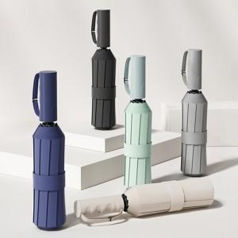

【상세/제작정보】

【인쇄/포장옵션】 | [손잡이] 실크, [원단] 원단실크1도 / 포장지포장

【공급단가】 | 수량 | 30~ | 100~ | 500~ | 1,000~ | 2,000~
*VAT별도 | 단가 | 9,990원 | 9,390원 | 9,100원 | 8,650원 | 8,360원

【상품 URL】 | https://www.synergygift.co.kr:443/src/goods_detail.php?gdno=41301

